Laredogengral
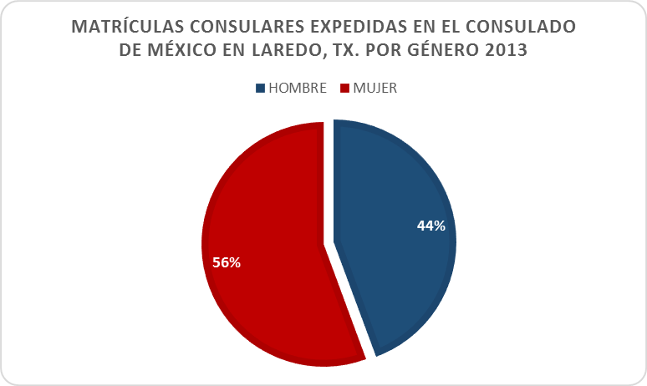
MATRÍCULAS CONSULARES EXPEDIDAS POR GÉNERO EN EL CONSULADO DE
MÉXICO EN LAREDO 2013

Género | Matrículas | Porcentaje
HOMBRE | 2,224.00 | 44.4%
MUJER | 2,789.00 | 55.6%
TOTAL | 5,013.00 | 100.0%

Tamaño de la muestra: 951,570
Fuente: Expedición de Matrículas Consulares de Alta Seguridad en los Consulados de México en E.E.U.U.
Elaborado por: Sistematización de Información y Estadística del Instituto de los Mexicanos en el Exterior
Secretaria de Relaciones Exteriores
Mayo de 2014

